상품제안서
레스쁘리 고급 캠핑세트 A, 릿지라인 하이드로텀블러 510ml + 이지119 강화액 미니 소화기 354g | 상품코드: F31294

 |  |  |  |  |  |  | 02-412-0044 | www.easy1.co.kr
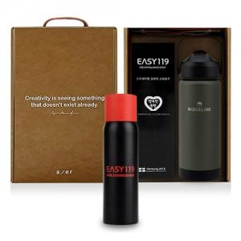

【상세/제작정보】

【인쇄/포장옵션】 | 레이저, 스티커, DTF / 포장불가능

【공급단가】 | 수량 | 20~ | 50~ | 100~ | 300~ | 500~
*VAT별도 | 단가 | 40,680원 | 40,000원 | 38,980원 | 38,300원 | 37,290원

【상품 URL】 | https://dev.easy1.co.kr:443/src/goods_detail.php?gdno=31294

